Graphique 1
Graphique 1 - Financement et exécution de la recherche en France en 2016 (résultats semi-définitifs)

EXÉCUTION
DIRD=49,5 Md€ (+ 1,0 % en volume)
2,22 % du PIB
FINANCEMENT
DNRD=53,0 Md€ (+ 0,6 % en volume)
2,38 % du PIB
4,5 Md€
2,9 Md€
Administrations (40 %)
DNRDA=21,0 Md€
0,94 % du PIB
Entreprises (60 %)
DNRDE=32,1 Md€
1,44 % du PIB
2,8 Md€
1,0 Md€
Étranger
Étranger
Administrations (35 %)
DIRDA=17,4 Md€
0,78 % du PIB
Entreprises (65 %)
DIRDE=32,2 Md€
1,44 % du PIB

15,5 Md€
26,6 Md€
0,9 Md€
2,7 Md€

Remarque : en raison des arrondis, le total peut différer de la somme des éléments qui le composent.
Les dépenses globales de R&D sont mesurées en se référant, soit au financement des travaux de R&D, soit à leur exécution par deux grands acteurs économiques : les administrations et les entreprises. Les administrations désignent ici les secteurs de l’État, de l’enseignement supérieur et les institutions sans but lucratif. Le financement de la R&D par les administrations comprend les contrats et les subventions en provenance du secteur des administrations pour la R&D dans le secteur des entreprises. Il n’inclut pas les mesures d’incitation fiscale telles que le crédit d’impôt recherche (CIR) ou le statut de jeune entreprise innovante (JEI).
Champ : ensemble des entreprises et des administrations localisées en France.
Sources : MESRI-SIES ; Insee.

Graphique 2
Graphique 2 : Contributions* des entreprises et des administrations à l'évolution de la DIRD entre 2005 et 2017 (en volume)

 |  | Contribution des entreprises (en points de %) | Contribution des administrations (en points de %) | Évolution annuelle de la DIRD en volume (en %)

 | 2005 | -1.3% | 0.8% | -0.4%
 | 2006 (r) | 2.5% | -0.1% | 2.4%
 | 2007 | 0.6% | 0.5% | 1.1%
 | 2008 | 1.1% | 1.0% | 2.1%
 | 2009 (r) | 1.6% | 2.7% | 4.2%
 | 2010 | 1.8% | 1.2% | 3.0%
 | 2011 | 2.6% | 0.2% | 2.8%
 | 2012 | 1.9% | 0.1% | 1.9%
 | 2013 | 0.7% | 0.4% | 1.0%
 | 2014 (r) | 0.8% | -0.2% | 0.6%
 | 2015 (r) | 0.4% | 0.2% | 0.5%
* La méthode de calcul de la contribution de la DIRDE aux fluctuations de la DIRD en points de pourcentage est la suivante : | 2016 (sd) | 0.93% | 0.05% | 0.97%
[(DIRD année N - DIRD année N-1)/DIRD année N-1] *100 | 2017 (e) | 0.4% | 0.2% | 0.6%
(r) Ruptures de série
(sd) Données semi-définitives
(e) Estimation
Lecture : en 2016, la DIRD a progressé de 0,97 % en volume. Cette évolution résulte de la hausse des dépenses de R&D des entreprises pour
0,93 point de pourcentage et de celles des administrations pour 0,05 point de pourcentage.
Champ : ensemble des entreprises et des administrations localisées en France.
Sources : MESRI-SIES ; Insee.

Graphique 3
Graphique 3 - Structure de la DERD des entreprises par secteur bénéficiaire en 2016 et montants correspondants

6 377 M€
2 417 M€
3 960 M€
4 079 M€
2 814 M€
1 264 M€
496 M€
173 M€
137 M€
 |  | Part de la derd
 | Étranger hors entreprises | 1.2%
 | Enseignement supérieur | 1.5%
 | Administrations françaises (hors enseignement supérieur) | 4.3%
 | dont hors groupe | 10.8%
 | dont appartenant au groupe | 24.2%
 | Entreprises étrangères | 35.0%
 | dont hors groupe | 34.0%
 | dont appartenant au groupe | 20.7%
 | Entreprises françaises | 54.7%

Champ : ensemble des entreprises localisées en France.
Source : MESRI-SIES.

Graphique 4
 |  | (en %) | Dotations MIRES | Dotations hors MIRES | Ressources contractuelles | Ressources propres | TOTAL Ressources (M€)
 | Total administrations |  | 52.65 | 10.27 | 23.90 | 13.18 | 19,611
 | Institutions sans but lucratif |  | 8.34 | 0.00 | 48.53 | 43.14 | 1,056
 | dont : Universités et établissements d'enseignement supérieur et de recherche sous tutelle du MESRI |  | 76.58 | 0.00 | 21.50 | 1.91 | 5,229
 | Établissements d'enseignement supérieur et de recherche |  | 56.75 | 0.96 | 21.69 | 20.60 | 7,412
 | dont EPIC |  | 46.98 | 5.17 | 36.18 | 11.66 | 3,769
 | dont EPST (y compris le CNRS) |  | 76.57 | 0.00 | 20.91 | 2.52 | 5,564
 | Établissements publics de recherche et services ministériels |  | 54.12 | 17.43 | 23.04 | 5.40 | 11,143

Graphique 4 - Structure de financement de la recherche publique en 2016 et montants correspondants

Lecture : en 2016, les dépenses totales de R&D des établissements de l’enseignement supérieur et de la recherche (qui incluent les CHU) sont financées avec 7,4 Md€ de ressources, dont 57 % proviennent de dotations budgétaires de la MIRES, 1 % de dotations budgétaires hors MIRES, 21,5 % de ressources sur contrats et 20,5 % de ressources propres hors contrats de R&D.
Champ : ensemble des administrations localisées en France.
Source : MESRI-SIES.

Graphique 5
19,7
Graphique 5 - Dépenses intérieures de R&D des entreprises et des administrations par région en 2016, en milliards d'euros
 |  | Dépenses intérieures de R&D des administrations | Dépenses intérieures de R&D des entreprises | TOTAL
 | Outre-mer | 250 | 21 | 271
 | Centre-Val de Loire | 305 | 847 | 1,152
 | Bourgogne Franche-Comté | 252 | 957 | 1,209
 | Normandie | 316 | 931 | 1,247
 | Pays de la Loire | 511 | 902 | 1,413
 | Hauts de France | 652 | 1,058 | 1,711
 | Bretagne | 671 | 1,074 | 1,744
 | Grand Est | 962 | 1,065 | 2,027
 | Nouvelle Aquitaine | 810 | 1,384 | 2,194
 | Provence-Alpes Côte d'Azur & Corse | 1,446 | 2,054 | 3,500
 | Occitanie | 2,397 | 3,459 | 5,856
 | Auvergne-Rhône-Alpes | 2,128 | 4,851 | 6,979
 | Île-de-France | 6,170 | 13,579 | 19,749

La Corse est regroupée avec la région Provence-Alpes Côte d'Azur (PACA), pour des raisons de secret statistique.
Champ : ensemble des entreprises et des administrations localisées en France.
Note : les dépenses intérieures de R&D des ISBL ne sont pas ventilées par région (1,0 % de la DIRD).
Source : MESRI-SIES.

Graphique 6
Graphique 6 – Dépenses intérieures de R&D des entreprises et des administrations par région en 2016, en pourcentage du PIB régional

 | DIRD | PIB | Effort de recherche | DIRDA | DIRDE
Île-de-France | 19,749 | 680,717 | 2.90% | 6,170 | 13,579
Centre-Val de Loire | 1,152 | 70,938 | 1.62% | 305 | 847
Bourgogne Franche-Comté | 1,209 | 74,941 | 1.61% | 252 | 957
Normandie | 1,247 | 92,263 | 1.35% | 316 | 931
Hauts de France | 1,711 | 156,993 | 1.09% | 652 | 1,058
Grand Est | 2,027 | 153,348 | 1.32% | 962 | 1,065
Pays de la Loire | 1,413 | 111,129 | 1.27% | 511 | 902
Bretagne | 1,744 | 94,270 | 1.85% | 671 | 1,074
Nouvelle Aquitaine | 2,194 | 167,975 | 1.31% | 810 | 1,384
Occitanie | 5,856 | 161,233 | 3.63% | 2,397 | 3,459
Auvergne-Rhône-Alpes | 6,979 | 255,089 | 2.74% | 2,128 | 4,851
Provence-Alpes Côte d'Azur + Corse | 3,500 | 164,258 | 2.13% | 1,446 | 2,054
TOTAL | 49,534 | 2,228,857 | 2.22% | 17,352 | 32,181

La Corse est regroupée avec PACA, pour des raisons de secret statistique.
Dans l'Outre-mer, l'effort de recherche s'élève à 0,59 %.
Source : MESRI-SIES
Champ : ensemble des entreprises et des administrations localisées en France

Graphique 6 – Dépenses intérieures de R&D des entreprises et des administrations par région en 2016, en pourcentage du PIB régional
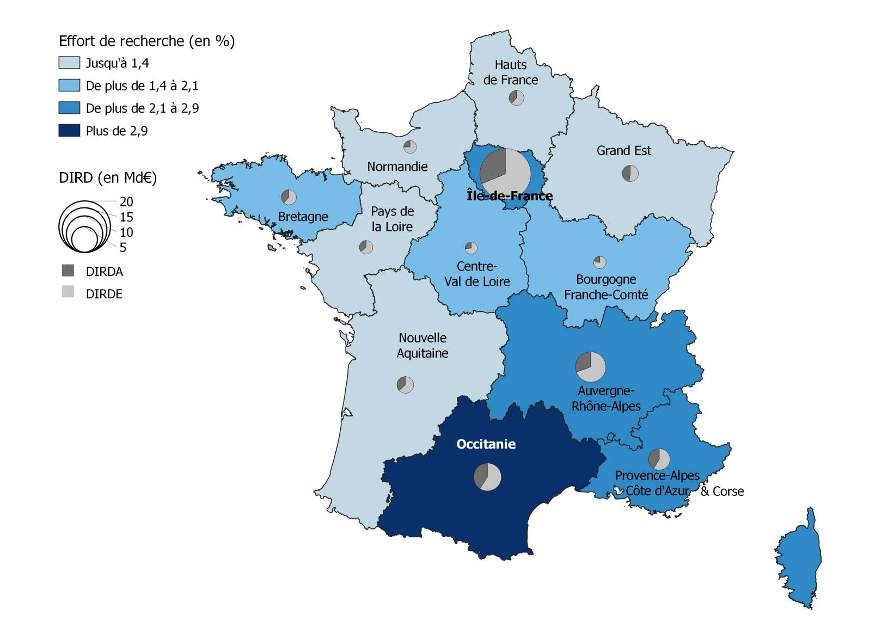

La Corse est regroupée avec la région Provence-Alpes Côte d'Azur (PACA), pour des raisons de secret statistique.
Dans l'Outre-mer, l'effort de recherche s'élève à 0,59 %.
Champ : ensemble des entreprises et des administrations localisées en France.
Sources : MESRI-SIES ; Insee.

